QA31
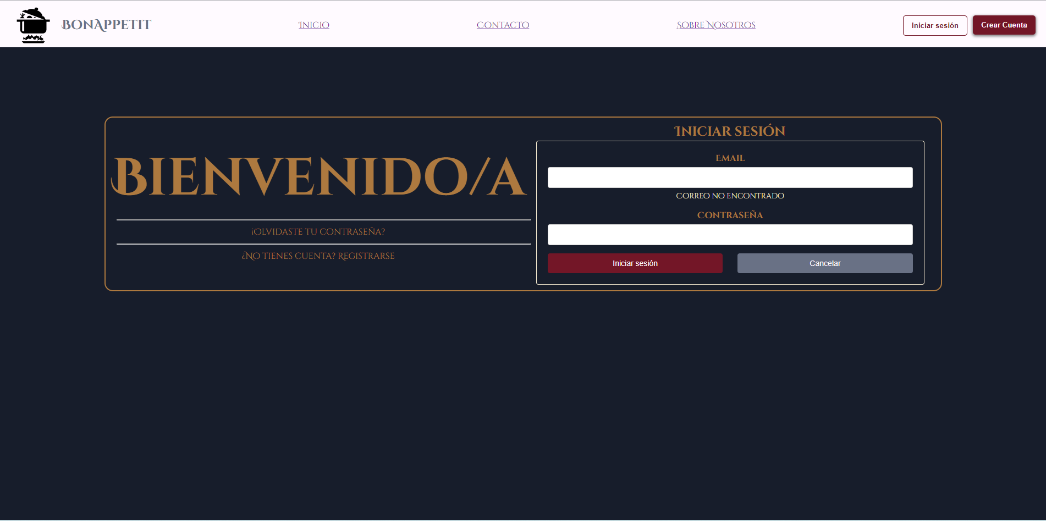
TEMPLATE DE DEFECTOS

 | ID: | ESTADO: | PRIORIDAD: | SEVERIDAD:
 | QA31 | NUEVO | Media | Media

 | FECHA: | REPORTADO POR: | ASIGNADO A: | AMBIENTE:
 | 2024-06-10 | Martin Cinalli | Ezequie Godoy | QA

 | TITULO/NOMBRE: Boton registrar en iniciar sesion

 | DESCRIPCIÓN: Verificar que el boton "Registrarse" en el inicio de sesion redirija al menu para crear una cuenta

 | PASOS PARA REPRODUCIR EL DEFECTO:
 | Abrir la aplicación en un navegador web.
 | Navegar a la página de inicio de sesión
 | HAcer clik en el botor "Registrarse"
 | Ser redirigido al menu de registro de usurio

 | RESULTADO ACTUAL: Al hacer clik el boton no te redirecciona al menu de registro de usurio

 | RESULTADO ESPERADO: Al hacer clik te redirecciona al menu de registro de usurio

